상품제안서
클린플러스 분리형 이중투명텀블러 500ml (냉온가능) | 상품코드: S23998

 |  |  |  |  |  |  | 02-713-8555 | www.synergygift.co.kr
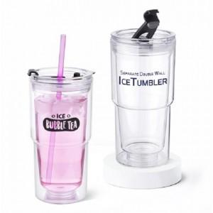

【상세/제작정보】 | ★ 풀칼라 인쇄 가능! ★ 바디 분리형!

【인쇄/포장옵션】 | 실크 / 포장지포장

【공급단가】 | 수량 | 100~ | 500~ | 1,000~ | 3,000~ | 5,000~
*VAT별도 | 단가 | 3,370원 | 3,250원 | 3,120원 | 3,000원 | 2,920원

【상품 URL】 | https://www.synergygift.co.kr:443/src/goods_detail.php?gdno=23998

